Лист1
9 | 71 | 34 | 52 | 20 | 62 | 56 | 16 | 85 | 96 | 77 | 69 | 86 | 94 | 54 | 59 | 88 | 95 | 61 | 82
61 | 66 | 13 | 12 | 10 | 39 | 7 | 25 | 26 | 55 | 36 | 25 | 5 | 15 | 56 | 58 | 67 | 24 | 38 | 58
100 | 83 | 75 | 74 | 88 | 84 | 97 | 6 | 50 | 26 | 9 | 23 | 63 | 90 | 47 | 96 | 39 | 96 | 46 | 68
7 | 96 | 6 | 9 | 86 | 23 | 69 | 18 | 25 | 5 | 60 | 25 | 2 | 71 | 98 | 78 | 64 | 70 | 93 | 75
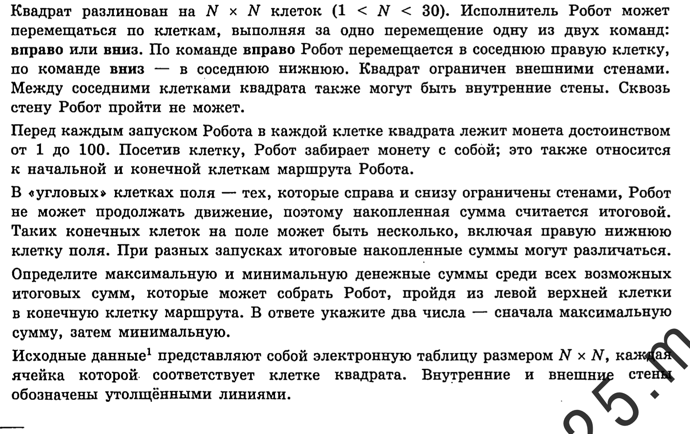
10 | 19 | 42 | 11 | 89 | 83 | 93 | 33 | 70 | 98 | 3 | 62 | 45 | 95 | 81 | 18 | 54 | 30 | 87 | 93
96 | 80 | 57 | 69 | 31 | 39 | 7 | 49 | 90 | 17 | 20 | 56 | 62 | 12 | 39 | 81 | 82 | 30 | 71 | 70
29 | 19 | 35 | 64 | 20 | 88 | 89 | 2 | 17 | 33 | 89 | 16 | 2 | 87 | 94 | 56 | 18 | 80 | 59 | 93
37 | 48 | 75 | 49 | 44 | 13 | 37 | 26 | 41 | 55 | 7 | 26 | 84 | 30 | 41 | 94 | 60 | 51 | 70 | 30
33 | 66 | 72 | 58 | 17 | 81 | 48 | 73 | 100 | 70 | 84 | 67 | 30 | 85 | 98 | 81 | 42 | 16 | 7 | 11
97 | 87 | 29 | 70 | 45 | 64 | 53 | 75 | 29 | 16 | 26 | 53 | 13 | 72 | 80 | 64 | 80 | 46 | 66 | 35
74 | 27 | 82 | 34 | 32 | 4 | 77 | 41 | 74 | 34 | 92 | 30 | 44 | 93 | 36 | 38 | 22 | 16 | 67 | 1
5 | 81 | 75 | 38 | 20 | 93 | 39 | 75 | 61 | 57 | 70 | 89 | 51 | 92 | 15 | 54 | 89 | 44 | 75 | 7
85 | 66 | 25 | 72 | 100 | 49 | 95 | 82 | 60 | 4 | 32 | 38 | 30 | 89 | 84 | 87 | 12 | 5 | 12 | 47
68 | 33 | 35 | 49 | 78 | 24 | 30 | 54 | 85 | 85 | 42 | 69 | 22 | 48 | 75 | 79 | 69 | 68 | 87 | 81
69 | 76 | 91 | 8 | 54 | 20 | 19 | 58 | 4 | 9 | 50 | 11 | 73 | 13 | 36 | 25 | 78 | 67 | 96 | 87
10 | 93 | 12 | 70 | 96 | 93 | 39 | 53 | 22 | 74 | 60 | 47 | 86 | 50 | 68 | 58 | 11 | 45 | 5 | 50
49 | 30 | 19 | 55 | 24 | 64 | 30 | 33 | 3 | 87 | 85 | 68 | 42 | 44 | 40 | 81 | 25 | 62 | 44 | 41
90 | 35 | 41 | 88 | 50 | 18 | 59 | 67 | 90 | 98 | 92 | 86 | 98 | 7 | 9 | 15 | 87 | 40 | 39 | 57
57 | 60 | 94 | 16 | 60 | 86 | 10 | 97 | 77 | 55 | 67 | 63 | 24 | 1 | 80 | 2 | 42 | 11 | 95 | 85
40 | 66 | 23 | 1 | 57 | 55 | 8 | 8 | 29 | 46 | 7 | 93 | 33 | 81 | 33 | 86 | 6 | 59 | 73 | 74

9 | 80 | 114 | 166 | 186 | 248 | 304 | 320 | 405 | 501 | 578 | 647 | 733 | 827 | 881 | 940 | 1028 | 1123 | 1184 | 1266
70 | 136 | 127 | 139 | 149 | 188 | 195 | 220 | 246 | 301 | 337 | 362 | 367 | 382 | 438 | 496 | 563 | 587 | 625 | 683
170 | 219 | 202 | 213 | 237 | 272 | 292 | 226 | 276 | 302 | 311 | 334 | 397 | 472 | 485 | 581 | 602 | 683 | 671 | 739
177 | 273 | 208 | 217 | 303 | 295 | 361 | 244 | 269 | 274 | 334 | 359 | 361 | 432 | 583 | 659 | 666 | 736 | 764 | 814
187 | 206 | 248 | 228 | 317 | 378 | 454 | 277 | 339 | 372 | 337 | 399 | 406 | 501 | 664 | 677 | 720 | 750 | 837 | 907
283 | 286 | 305 | 297 | 328 | 417 | 424 | 326 | 416 | 389 | 357 | 413 | 468 | 480 | 703 | 758 | 802 | 780 | 851 | 921
312 | 305 | 340 | 361 | 348 | 505 | 513 | 328 | 345 | 378 | 446 | 429 | 431 | 518 | 797 | 814 | 820 | 860 | 910 | 1003
349 | 353 | 415 | 410 | 392 | 518 | 550 | 354 | 386 | 433 | 440 | 455 | 515 | 545 | 838 | 908 | 880 | 911 | 980 | 1010
382 | 419 | 487 | 468 | 409 | 599 | 598 | 427 | 486 | 503 | 524 | 522 | 545 | 630 | 936 | 989 | 922 | 927 | 934 | 945
479 | 506 | 516 | 538 | 454 | 663 | 651 | 502 | 515 | 519 | 545 | 575 | 558 | 630 | 1016 | 1053 | 1002 | 973 | 1000 | 980
553 | 533 | 615 | 649 | 681 | 667 | 728 | 543 | 589 | 553 | 637 | 605 | 602 | 695 | 1052 | 1090 | 1024 | 989 | 1056 | 981
558 | 614 | 689 | 687 | 701 | 760 | 767 | 618 | 650 | 610 | 680 | 694 | 653 | 745 | 1067 | 1121 | 1113 | 1033 | 1108 | 988
643 | 680 | 705 | 759 | 801 | 809 | 862 | 700 | 710 | 614 | 646 | 684 | 683 | 772 | 1151 | 1208 | 1125 | 1038 | 1050 | 1035
711 | 713 | 740 | 789 | 867 | 833 | 863 | 754 | 795 | 699 | 688 | 753 | 705 | 753 | 1226 | 1287 | 1194 | 1106 | 1137 | 1116
780 | 789 | 831 | 797 | 851 | 853 | 872 | 930 | 934 | 708 | 738 | 749 | 822 | 835 | 1262 | 1287 | 1272 | 1173 | 1233 | 1203 | 2565
790 | 882 | 843 | 867 | 947 | 946 | 911 | 964 | 956 | 782 | 798 | 796 | 882 | 885 | 953 | 1011 | 1022 | 1067 | 1072 | 1122 | 454
839 | 869 | 862 | 917 | 941 | 1005 | 941 | 974 | 959 | 869 | 883 | 864 | 906 | 929 | 969 | 1050 | 1047 | 1109 | 1116 | 1157
929 | 904 | 903 | 991 | 991 | 1009 | 1000 | 1041 | 1049 | 967 | 975 | 950 | 1004 | 936 | 945 | 960 | 1047 | 1087 | 1126 | 1183
986 | 964 | 997 | 1007 | 1051 | 1095 | 1010 | 1107 | 1126 | 1022 | 1042 | 1013 | 1028 | 937 | 1017 | 962 | 1004 | 1015 | 1110 | 1195
1026 | 1030 | 1020 | 1008 | 1065 | 1120 | 1018 | 1026 | 1055 | 1068 | 1049 | 1106 | 1061 | 1018 | 1050 | 1048 | 1010 | 1069 | 1142 | 1216

